观测值和平差值
边编号 | 边观测值（m） | 边平差值（m） | 边改正数（m） | 角编号 | 角观测值(rad) | 角平差值(rad) | 角改正数(")
0 -- 1 | 已知值 | 101.48159025 | 0 | ∠0-1-2 | 4.3407757311 | 4.3408107073 | 7.2143496029
1 -- 2 | 79.278 | 79.756535959 | 0.47853595911 | ∠1-0-6 | 2.4408257304 | 2.4408596532 | 6.9970899438
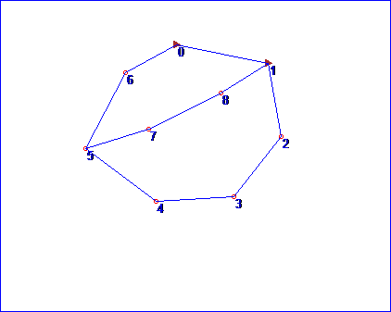
2 -- 3 | 82.935 | 83.80772946 | 0.87272945981 | ∠0-1-8 | 5.5278024084 | 5.5278040862 | 0.34608341133
3 -- 4 | 84.987 | 85.668571133 | 0.68157113306 | ∠1-2-3 | 3.9675758827 | 3.9675987434 | 4.7153560825
4 -- 5 | 94.369 | 94.519718893 | 0.15071889292 | ∠2-1-8 | 1.1869449071 | 1.186993379 | 9.9980465666
5 -- 6 | 92.752 | 91.843357712 | -0.90864228793 | ∠2-3-4 | 3.9982140159 | 3.9981928258 | -4.370772811
6 -- 0 | 62.649 | 64.233113552 | 1.5841135524 | ∠3-4-5 | 3.8456667353 | 3.8456799212 | 2.7197798343
5 -- 7 | 71.025 | 70.131079459 | -0.89392054066 | ∠4-5-6 | 4.5461134044 | 4.5460824198 | -6.3910286384
7 -- 8 | 87.639 | 88.34824857 | 0.70924856969 | ∠4-5-7 | 5.3255415936 | 5.3255727731 | 6.4312249654
8 -- 1 | 60.055 | 60.846064152 | 0.79106415161 | ∠5-6-0 | 3.7335541117 | 3.7335413682 | -2.6285364642
 |  |  |  | ∠6-5-7 | 0.77945546132 | 0.77948673867 | 6.4514174112
 |  |  |  | ∠5-7-8 | 2.9957319881 | 2.9957024735 | -6.0878154928
 |  |  |  | ∠7-8-1 | 3.0451954407 | 3.0452583593 | 12.977887089

